상품제안서
AGK 스빙 라이트 오토 슬라이서 | 상품코드: S43779

 |  |  |  |  |  |  | 02-713-8555 | www.synergygift.co.kr
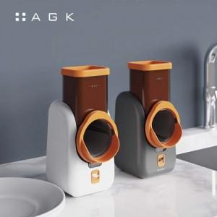

【상세/제작정보】 | 색상(크림화이트,다크그레이)

【인쇄/포장옵션】 | 스티커 / 포장지포장

【공급단가】 | 수량 | 10~ | 50~ | 100~ | 300~ | 500~
*VAT별도 | 단가 | 68,750원 | 67,100원 | 64,350원 | 62,700원 | 61,050원

【상품 URL】 | https://www.synergygift.co.kr:443/src/goods_detail.php?gdno=43779

